缺陷报告
缺陷ID | 缺陷标题 | 模块 | 严重程度 | 优先级 | 状态 | 前置步骤 | 重现步骤 | 测试数据 | 预期结果 | 实际结果 | 日志 | 报告人 | 报告日期
BUG_Login_001 | (登录页面)用户名为空时密码字段未被清空 | 用户登录 | Minor | P1 | 新建 | 1、打开浏览器 2、访问登陆页面 | 1、输入用户名 2、输入密码 3、点击Login按钮 | 1、用户名为空 2、密码：secret_sauce | 1、显示错误信息Epic sadface: Username is required 2、密码字段被清空 | 1、显示错误信息Epic sadface: Username is required 2、密码字段没有被清空 | 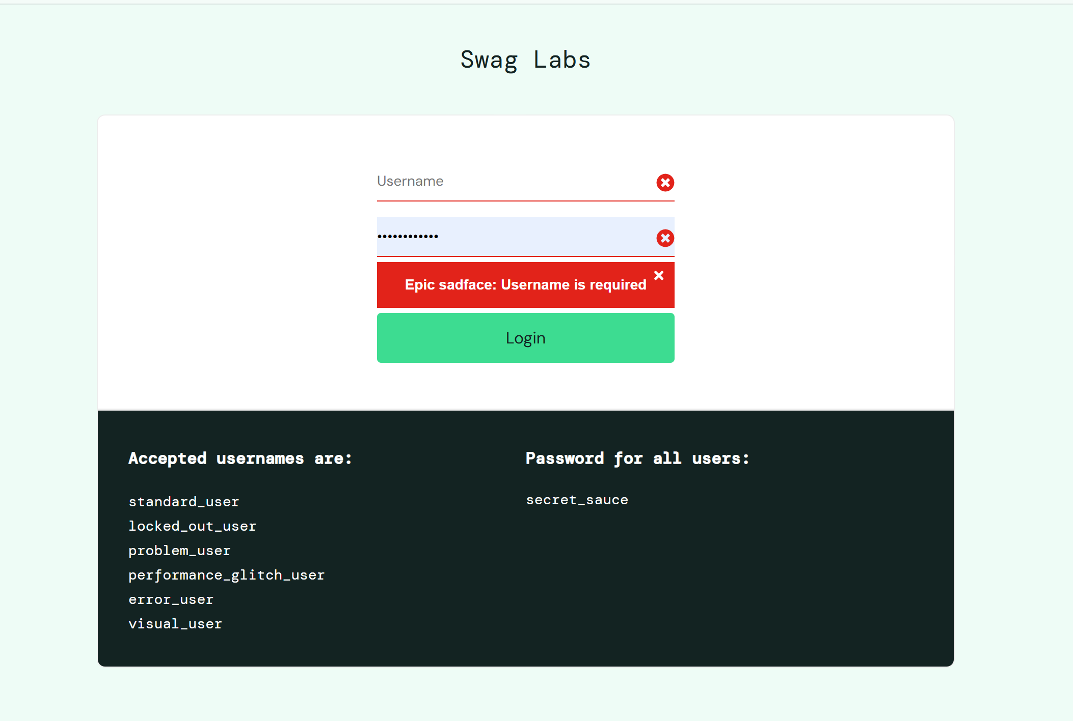 | 汪鑫雪 | 2025-10-14
BUG_Cart_002 | （购物车）同一商品多次点击只计数1次 | 购物车 | Minor | P1 | 新建 | 已成功登陆标准用户系统 | 点击同一件商品的“Add to cart”按钮3次 | 商品：同一件商品 | 1、购物车图标显示数字"3" 2、购物车页面显示商品数量为3 | 1、购物车图标显示数字“1”（而不是3） 2、购物车页面显示商品数量为1 | 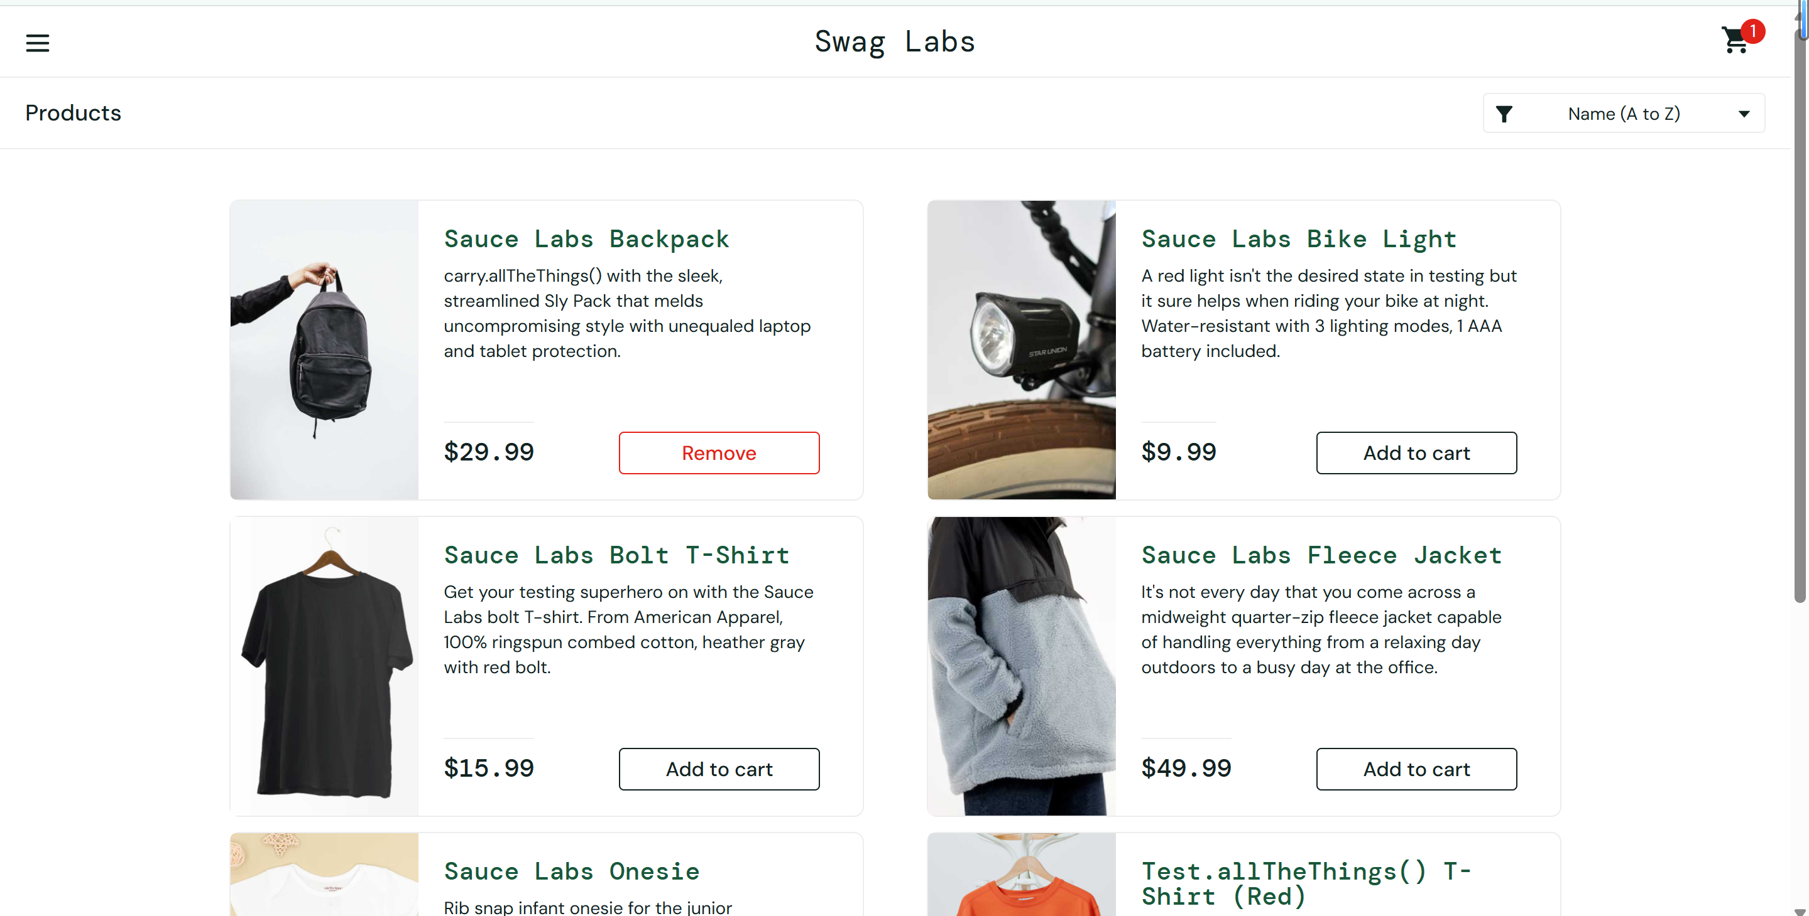 | 汪鑫雪 | 2025-10-14
BUG_Cart_003 | （购物车页面）商品数量信息缺失 | 购物车 | Minor | P1 | 新建 | 1、已成功登陆标准用户系统 2、购物车中有商品 | 1、点击购物车图标 2、进入购物车页面 | 商品：多种已添加商品 | 1、显示所有已选商品 2、每个商品显示图片、名称、数量、价格 3、显示小计金额 | 1、显示所有已选商品 2、每个商品显示图片、名称、数量、价格 3、没有显示小计金额 | 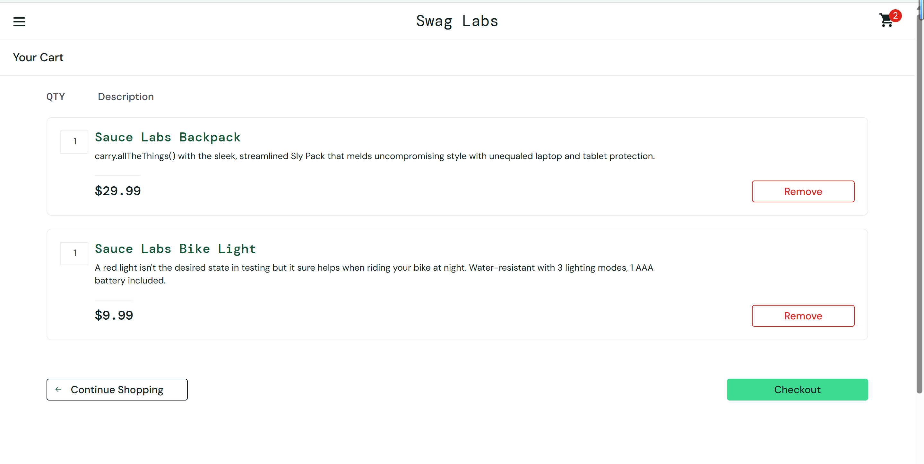 | 汪鑫雪 | 2025-10-14
BUG_Checkout_004 | (结算）空购物车时Checkout按钮未禁用 | 结算 | Minor | P1 | 新建 | 1、已成功登陆标准用户系统 2、购物车为空 | 1、 进入购物车页面 2、 点击“Checkout” 3、 填写配送信息 4、 点击“Continue” 5、 点击“Finish” 6、点击“Back Home” | 无 | 按钮禁用或提示购物车为空 | 1、Checkout按钮为可点击状态 2、点击后进入结算信息填写页面 3、未给出任何空购物车提示 4、用户可以继续填写配送信息，完成订单 | 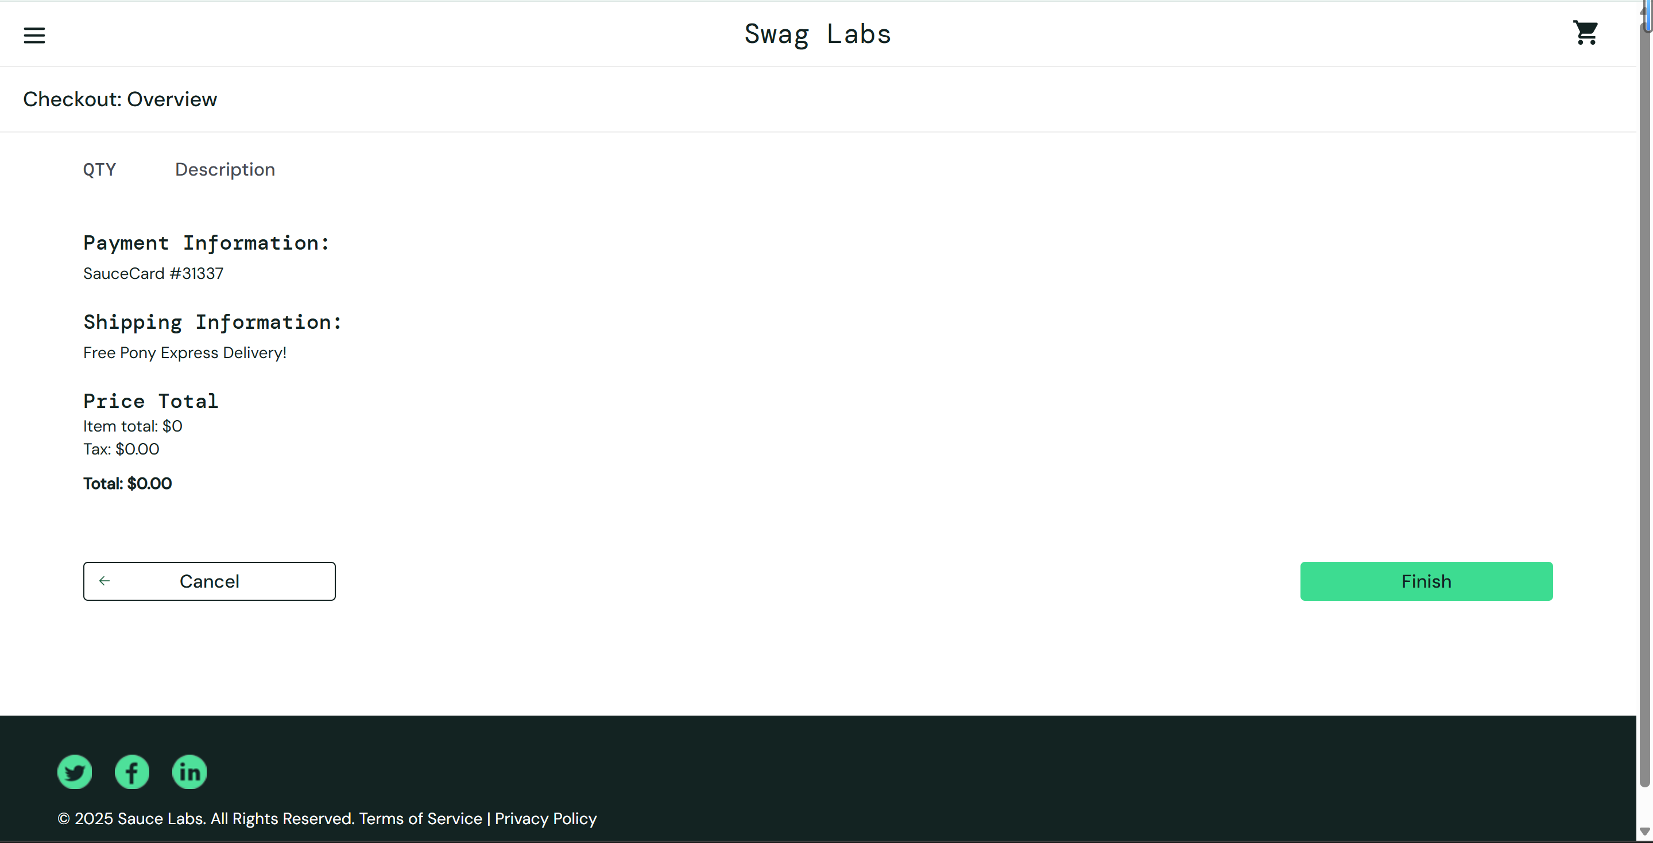 | 汪鑫雪 | 2025-10-14
BUG_UI_005 | （用户界面）重置应用状态功能失效 | 用户界面 | Minor | P2 | 新建 | 1、已成功登录标准用户系统 2、购物车中有商品 | 1、 点击菜单按钮 2、 点击“Reset App State” | 无 | 1、 购物车被清空 2、 所有商品按钮恢复为“Add to cart” | 1、 购物车被清空 2、商品按钮状态未重置，仍然显示“Remove” | 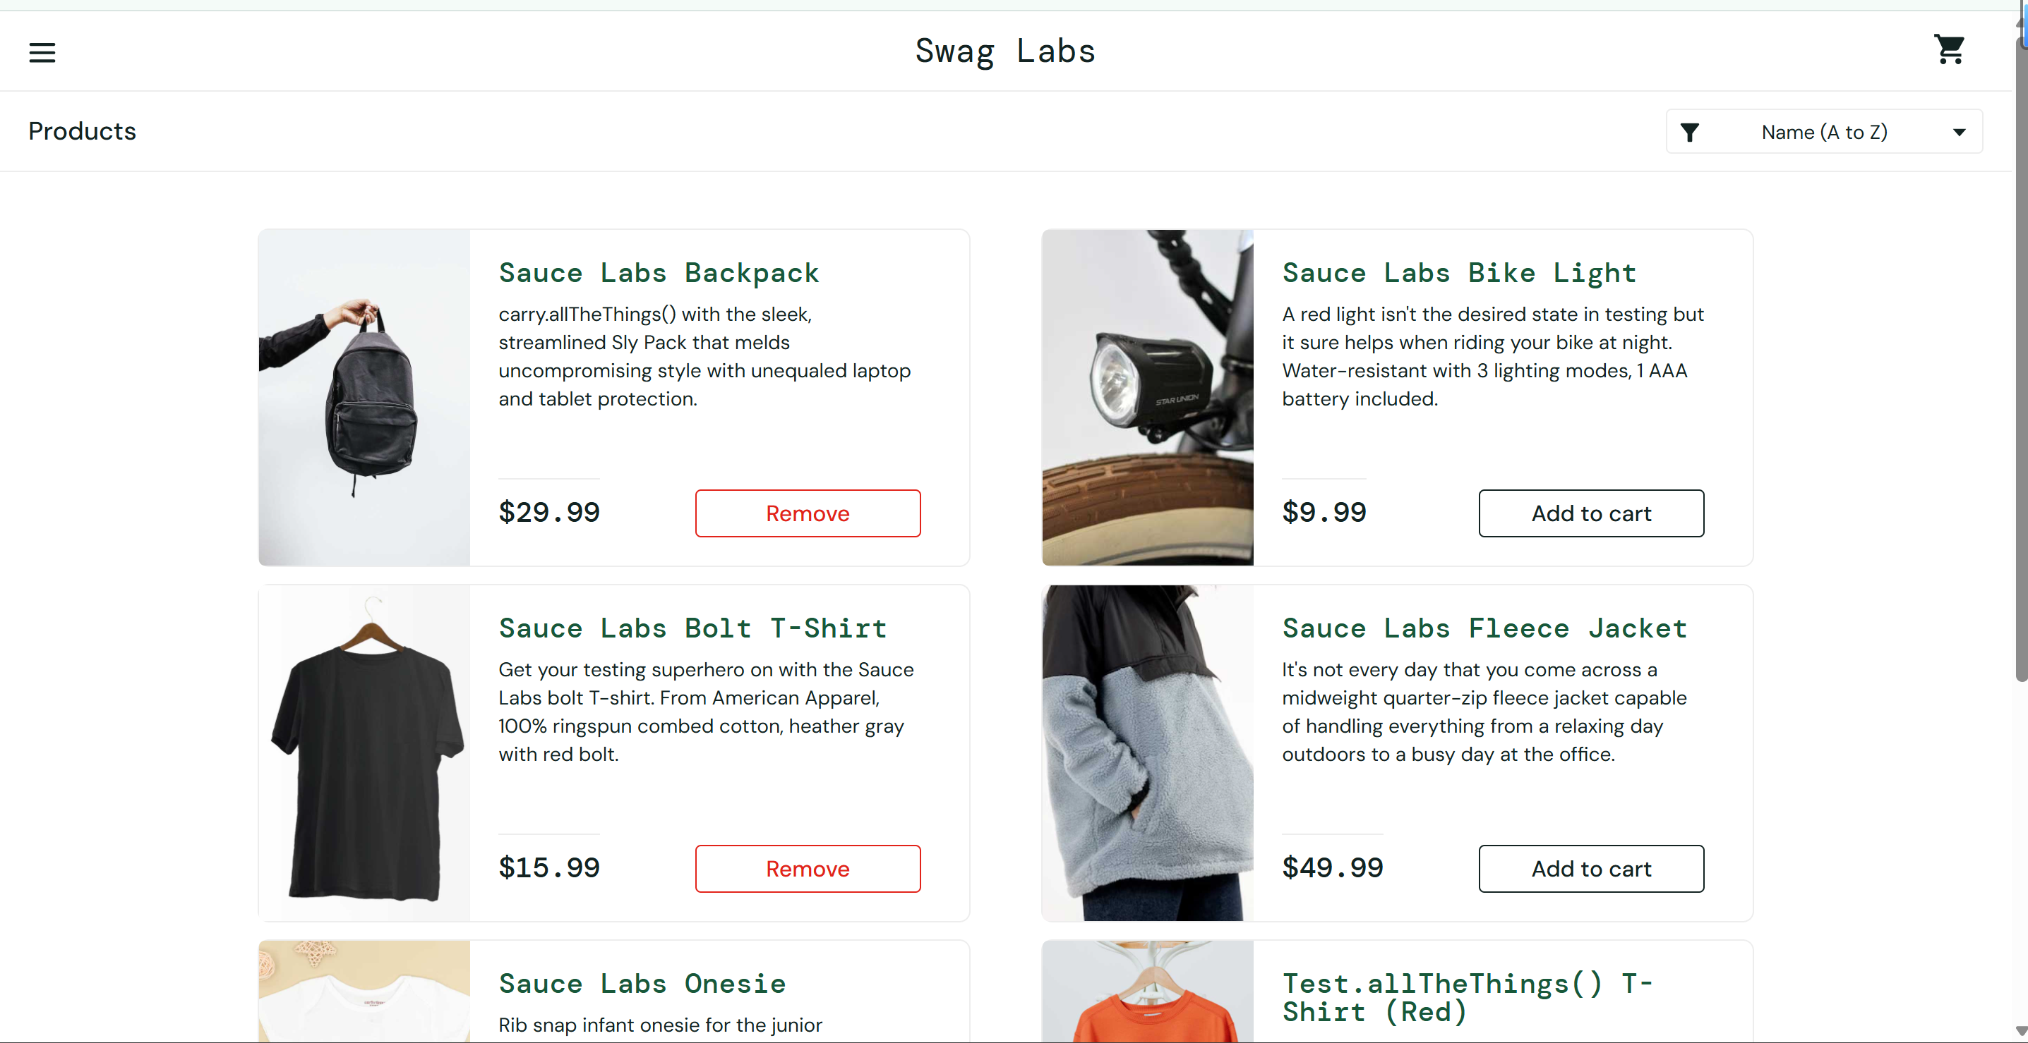 | 汪鑫雪 | 2025-10-14

